別表三(一)
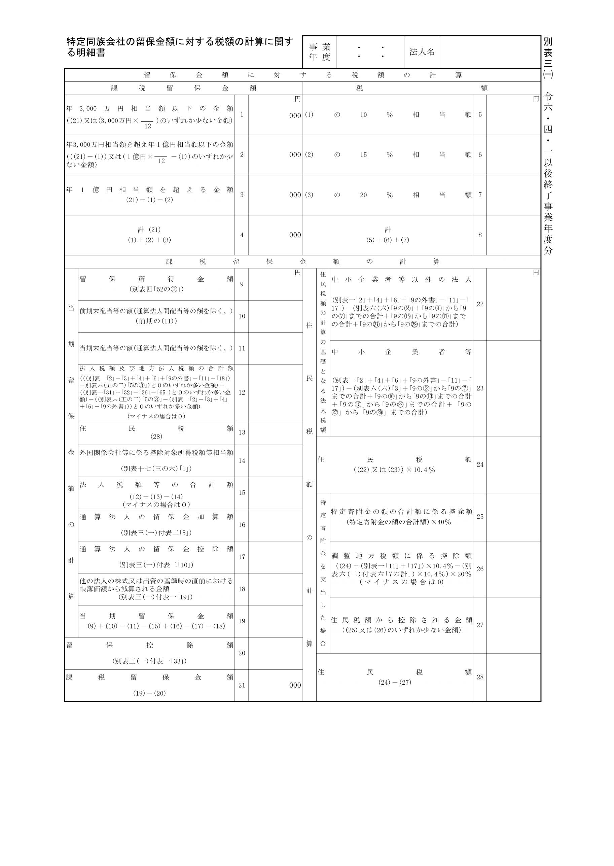
2024.4.1 2025.3.31

20,000,000

別表三(一)付表一
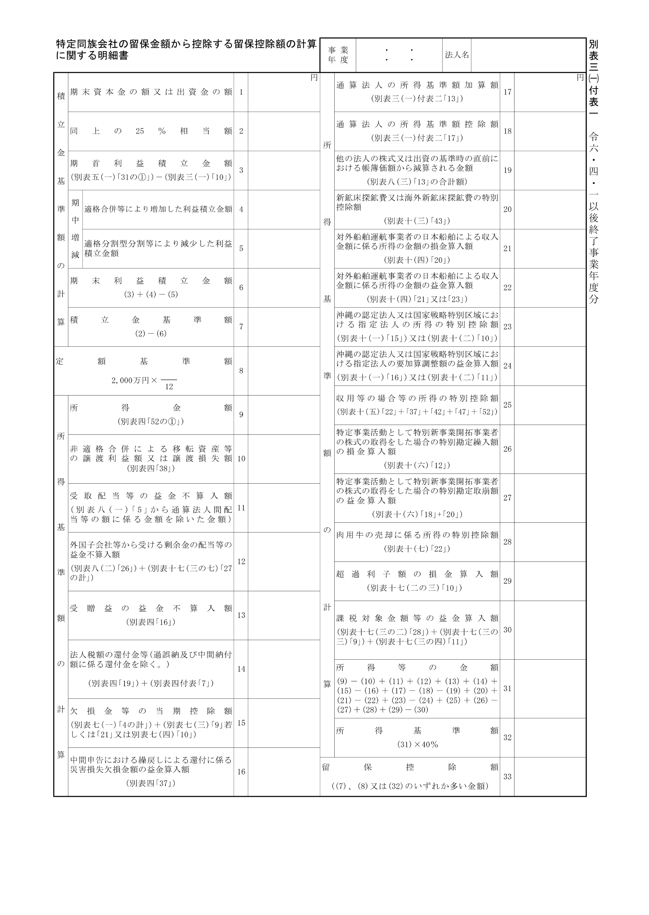
2024.4.1 2025.3.31
20,000,000
20,000,000

別表三(一)付表二
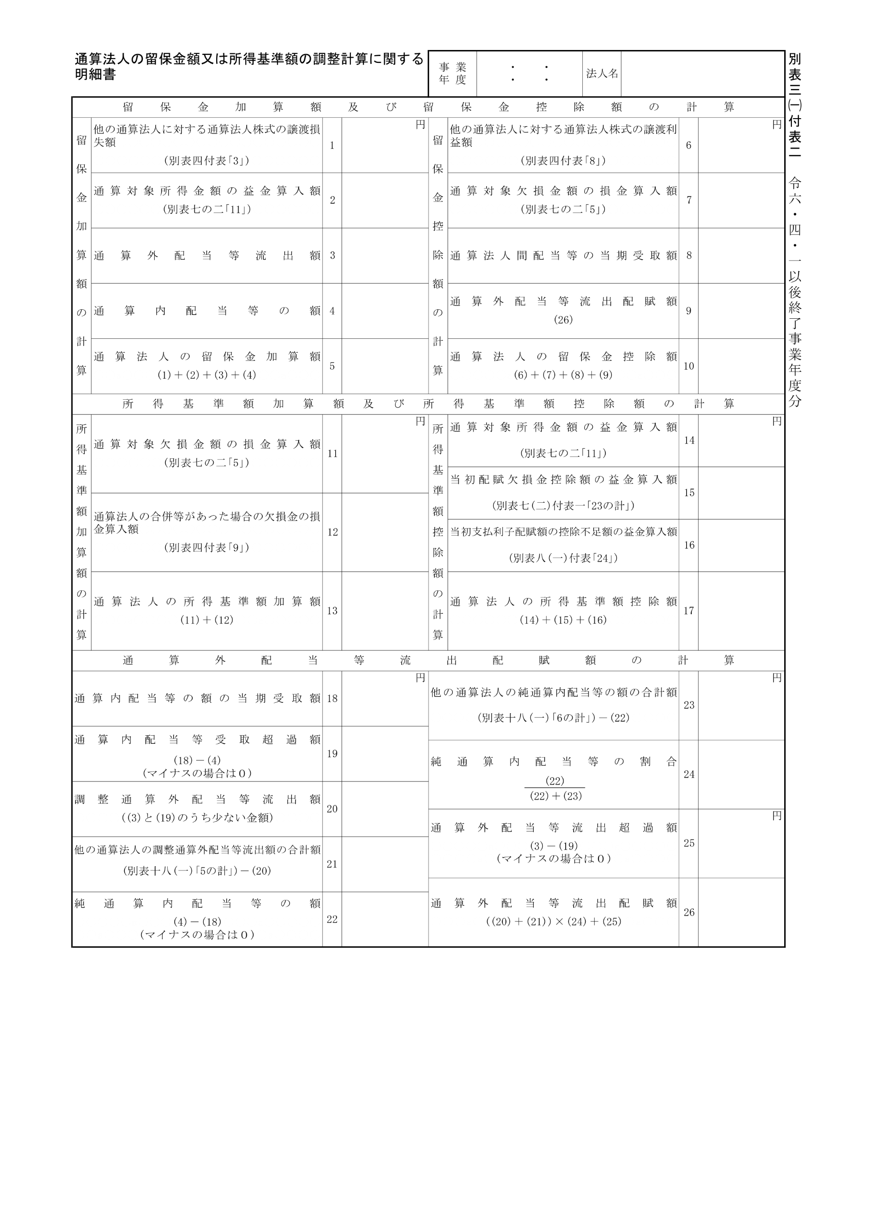
2024.4.1 2025.3.31

